Bug Report 8
ID | QBR-8
Reporter: | Kamila Czarnecka | Assignee: | <Developer> | Status: | New
Type: | Functional | Severity: | Blocker | Priority: | High
Browser: | Google Chrom wersja 117.0.5938.104 | OS: | Windows | OS version | 11 Home
Summary: | Kod z okna edytora nie jest poprawnie sprawdzany.
Description: | Po wpisaniu poprawnego kodu do Pytania 1 i kliknięciu przycisku "Sprawdź", w sekcji wyników poprawny punkt nie wyświetla się na zielono.

Pre-conditions:
1 | Strona https://qa-autocheck-test.netlify.app/?token=d5fcc3783ba50fcac78b5a5ea8e4d69f6fe51ed8368bc618a58a846ad8b03a63&block=nop678917 jest otwarta.
2
Steps to reproduce:
1 | Otwórz Pytanie 1.
2 | W oknie Edytora wpisz kod: <h1>The main theme of the web page in the h1 header.</h1>
3 | Kliknij przycisk "Sprawdź" w Menu sprawdzania.
4
Actual result:
Poprawnie zrealizowany punkt nie wyświetla się na zielono w sekcji wyników. Wynik jest na czerwono. Kod z okna edytora nie jest poprawnie sprawdzany.

Expected result:
Poprawnie zrealizowany punkt wyświetla się na zielono w sekcji wyników.

Attachments: | 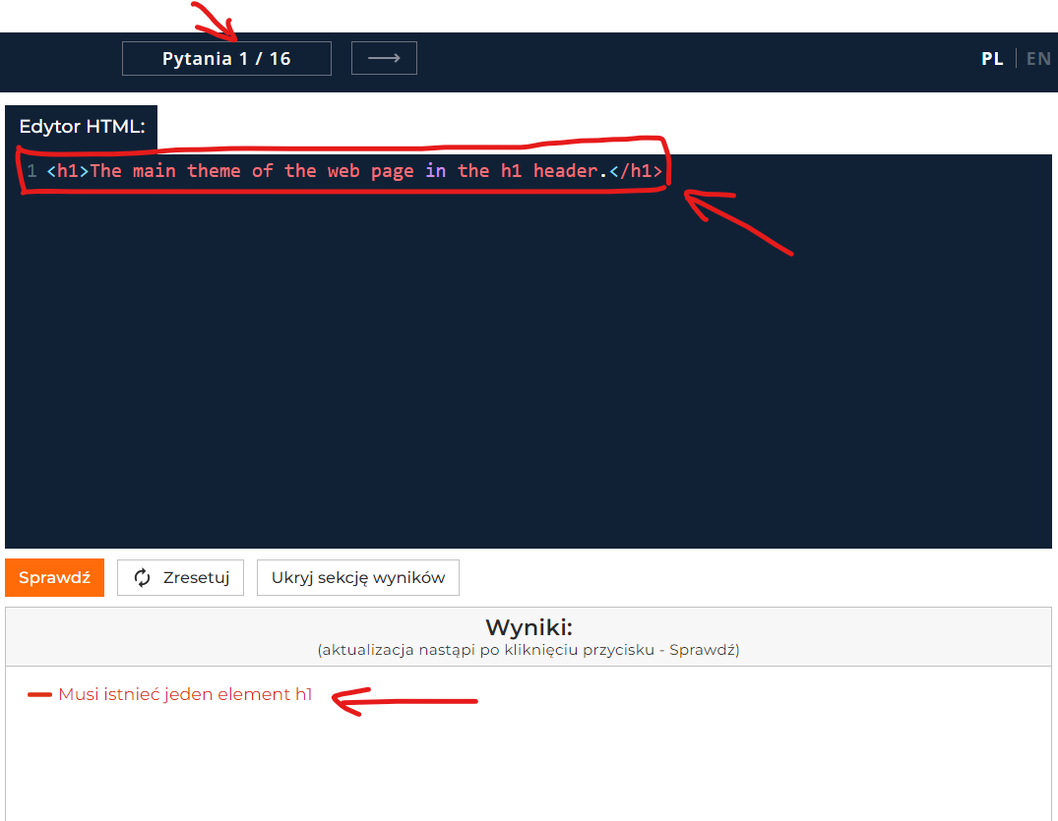
Additional info:

Bug Report 9
ID | QBR-9
Reporter: | Kamila Czarnecka | Assignee: | <Developer> | Status: | New
Type: | Functional | Severity: | Blocker | Priority: | Low
Browser: | Google Chrom wersja 117.0.5938.104 | OS: | Windows | OS version | 11 Home
Summary: | Przycisk "Sprawdź" nie zmienia się na "Kolejne zadanie".
Description: | Po wpisaniu poprawnego kodu do Pytania 1 i kliknięciu przycisku "Sprawdź", przycisk ten nie zmienia się na "Kolejne zadanie" i nie możemy stwierdzić czy nas przeniesie do kolejnego zadania.

Pre-conditions:
1 | Strona https://qa-autocheck-test.netlify.app/?token=d5fcc3783ba50fcac78b5a5ea8e4d69f6fe51ed8368bc618a58a846ad8b03a63&block=nop678917 jest otwarta.
2
Steps to reproduce:
1 | Otwórz Pytanie 1.
2 | W oknie Edytora wpisz kod: <h1>The main theme of the web page in the h1 header.</h1>
3 | Kliknij przycisk "Sprawdź" w Menu sprawdzania.
4 | Przejdź do kolejnego zadania klikając w przycisk "Kolejne zadanie".
Actual result:
Tekst na przycisku "Sprawdź" nie zmienia się na "Kolejne zadanie".

Expected result:
Tekst na przycisku "Sprawdź" zmienia się na "Kolejne zadanie" i przenosi nas do kolejnego zadania.

Attachments: | 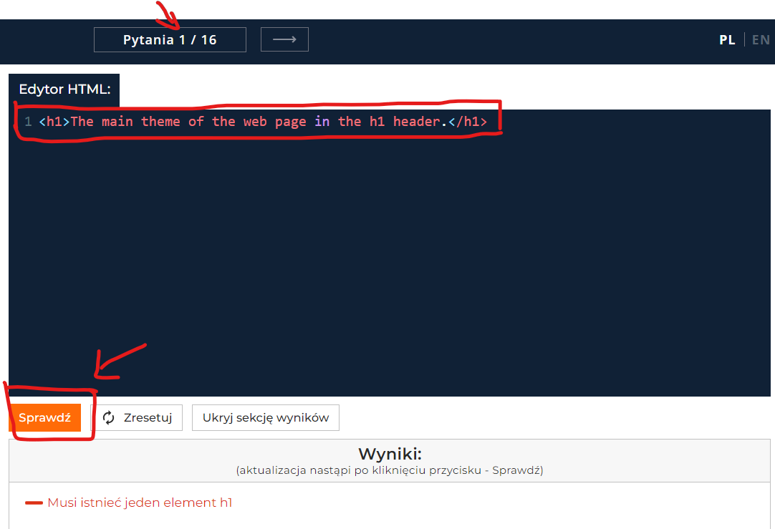
Additional info:

